상품제안서
액센 A601 LED 3in1 고속케이블 1.2m | 상품코드: F22457

 |  |  |  |  |  |  | 02-412-0044 | www.easy1.co.kr
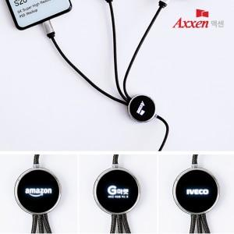

【상세/제작정보】

【인쇄/포장옵션】 | 레이저 / 포장지포장

【공급단가】 | 수량 | 100~ | 300~ | 500~ | 1,000~ | 3,000~
*VAT별도 | 단가 | 4,530원 | 4,400원 | 4,140원 | 3,880원 | 3,750원

【상품 URL】 | https://easy1.co.kr:443/src/goods_detail.php?gdno=22457

